Sheet1
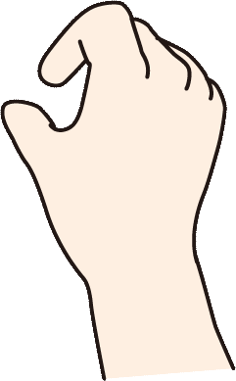
ステージ選択画面 演出

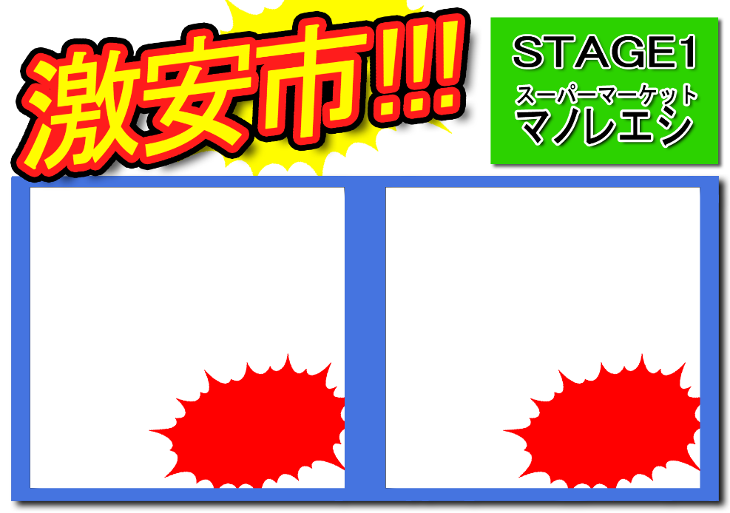


画面切り替えた時は何もなし |  | ぺらっとチラシが落ちる感じ |  | 磁石でピタッと張り付ける
 |  | 演出は結構はやめで、パッと選択に切り替わる |  | 貼り付けたら手を引っ込める



 | ステージ選択の切り替え
 |  |  | 磁石を回収 |  | チラシを落とす

